git安装与配置
1. 下载安装 | 下载安装
 |  | 1. 下载网址：Git - Downloads (git-scm.com)
2. git基本配置
 |  | 2. 一直点击next，即安装完成

 |  | 3. 安装完成后单机右键，会显示
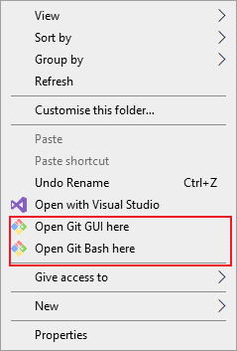

 |  |  |  | Git GUI here： 图形化操作

 |  |  |  | Git Bash here: 用户可以在windows 系统中运行基于Bash的命令行

 | git基本配置

 |  | 当安装Git后首先要做的事情是设置用户名称和email地址

 |  | 1. 配置用户名：
 |  |  | git config --global user.name 用户名 |  | git config --global user.name Jansson

 |  |  | git config --global user.email 邮箱 |  | git config --global user.name Janssonyeh@gmail.com

 |  | 2. 验证用户名：
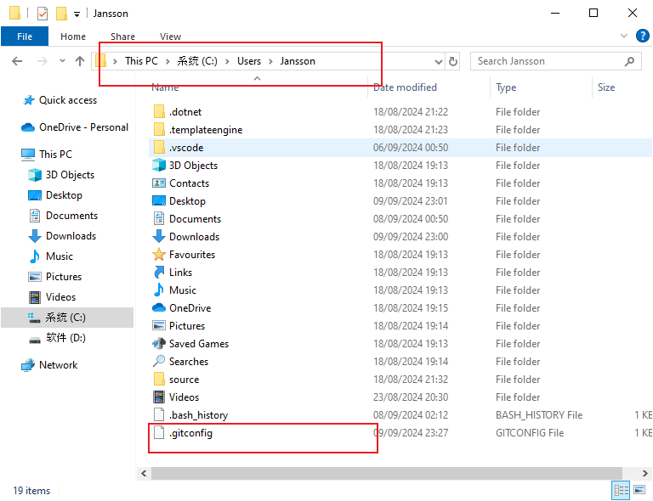

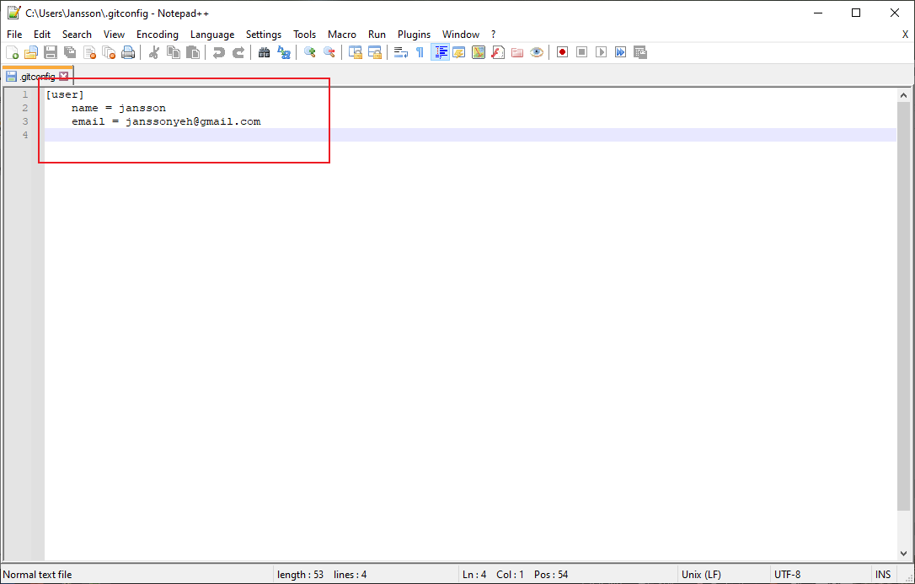

 | git流程框图
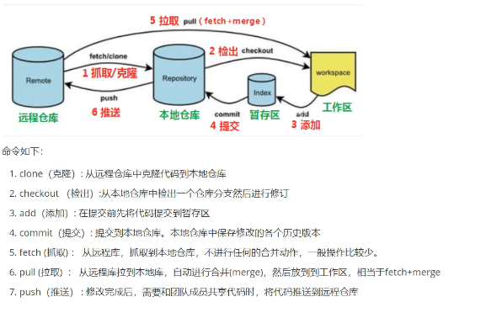

 |  |  |  |  |  |  | 老师 |  | 同学1 | 1 2
 |  |  |  |  |  | 试卷 100 道题目 |  |  | 同学2 | 3 4
 |  |  |  |  |  |  |  | 我：助理 | …

 |  |  |  |  |  |  |  |  | …
 |  |  |  |  |  |  |  |  | 同学50 | 99 100

从工作区到本地仓库
1. git 工作流程图

1. 获取本地仓库
 | 1） 在电脑的任意位置创建一个空目录作为本地仓库
 | 2） 在该目录下，有点打开Git bash窗口
 | 3）执行命令git init
 | 4) 如果创建成功后可在该文件夹下看到隐藏的.git目录

2. 工作区->暂存区->本地仓库（对应流程图步骤3，4）

 | Git 工作目录下对于文件的修改（add, delete, updata）会存在几个状态，这些修改的状态会随着执行GIT的命令而发生变化
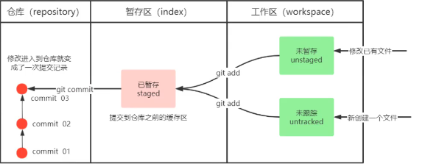

 |  |  |  |  |  | 未跟踪： 创建了一个新的文件夹，此时文件处于未跟踪状态

 |  |  |  |  |  | 未暂存： 一个已经存在的文件，进行了修改(未git add)，此时处于未缓存状态

 | git add: (工作区->暂存区) git add . 添加所有文件，包括.gitignore
 |  |  |  |  | git add . 添加所有文件到暂存区，包括.gitignore
 |  |  | 初始状态
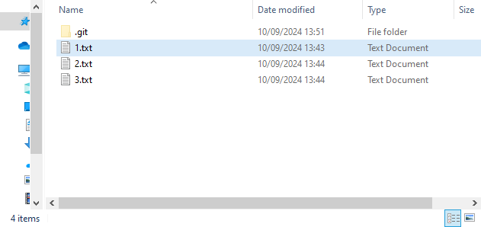

 |  |  |  |  |  |  | 先建一个 .gitignore文件，在.gitignore里面添加所有不希望跟踪的文件
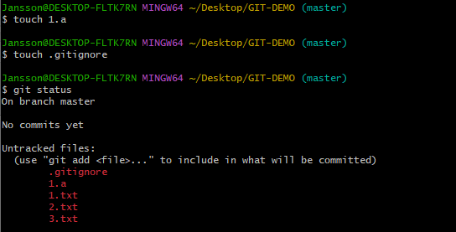
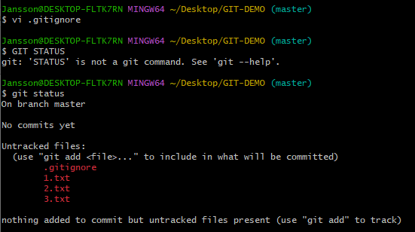

 |  |  |  |  | 有些自生成的文件、日志文件以及编译过程中
 |  |  |  |  | 创建的临时文件无需纳入Git的管理
 |  |  |  |  | 这里以忽略 .A文件

 | git status: 查看修改状态（查看文件是在暂存区还是工作区）

 |  | 未git add *.txt前的文件状态 |  |  |  | git add *.txt后的文件状态
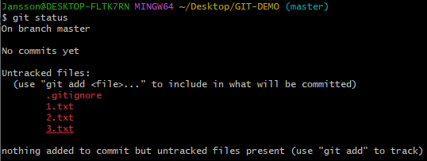
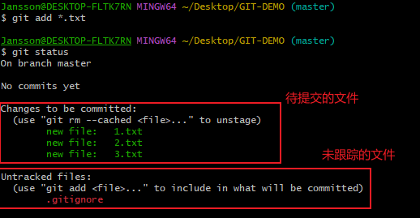

 | git commit: (暂存区->本地仓库) 提交暂存区汇总所有内容到本地仓库的当前分支

 |  | 语法： git commit -m "注释内容"

 | git log [option]查看提交日志

 | options: 1. all显示所有分支
 |  | 2. pretty = oneline 将提交信息显示为一行
 |  | 3. abbrev-commit 使得输出的commitId更简单
 |  | 4. graph以图的形式显示

 |  | 快捷键设置：
 |  | # 用于输出git提交日志
 |  | alias git-log='git log --pretty=oneline --all --graph --abbrev-commit'

 |  | 后面可以直接用git-log进行查看日志详细信息

 | git resrt： 版本回退。撤回到之前的某个操作

 |  | 语法： | git reset --hard comitID | 其中commitID可以使用git-log或git log指令查看

 |  | 如何产已经删除的记录呢？ |  | git reflog查看

Linux常见命令
1. cd命令：改变目录 | 1. cd命令：改变目录

2. pwd命令：显示当前目录 |  | cd .. | 退回上一级目录

3. clear命令：清屏

4. ls(ll)命令：列出当前目录所有文件

5. touch命令：创建一个文件 |  | cd path | 跳转到该目录下

6. rm命令：删除一个文件

7. mkdir命令：新建一个文件夹

8. rm-r命令：删除一个文件夹

9. mv命令：移动文件 | 2. pwd命令：显示当前目录 Print working directory

10. reset命令：重新初始化终端/清屏

11. history命令：查看命令历史

12. help命令：帮助
 | 3. clear命令：清屏
13. exit命令：退出
 | 4. ls(ll)命令：列出当前目录所有文件，ll更加详细

 | 5. touch命令：创建一个文件

 | 6. rm命令：删除一个文件

 | 7. mkdir命令：新建一个文件夹

 | 8. rm -r命令：删除一个文件夹

 |  | rm -rf：切勿在Linux中尝试！删除电脑中所有文件

 | 9. mv命令：移动文件。语法：mv 操作文件 目标文件夹

 | 10. reset命令：重新初始化终端/清屏

 | 11. history命令：查看命令历史

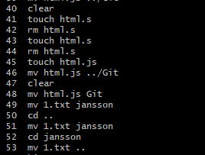

 | 12. help命令：帮助

 | 13. exit命令：退出

员工使用场景
1. 配置SSH公钥

 | SSH介绍
 |  | SSH密钥对：非对称结构，有公钥和私钥。

 |  | 公钥添加到Git服务器（GitHub）
 |  |  |  |  | 当连接到GitHub时，GitHub使用存储的公钥来加密一条消息，我们本地机器使用私钥来解密这条消息，从而证明身份
 |  | 私钥保留在本地

 | 目的：避免每次link仓库的时候，需要输入账户密码，且SSH密钥比普通的密码更加安全

 |  | 1. 生成SSH公钥

 |  |  | ssh-keygen -t rsa | 一直按确定键

 |  | 2. 查看公钥

 |  |  | cat ~/.ssh/id_rsa.pub
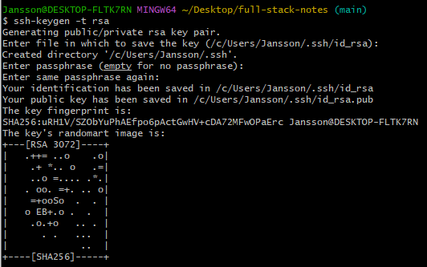

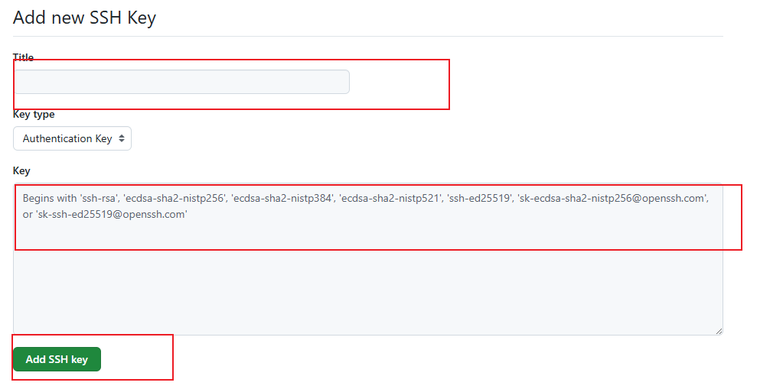
 |  | 3. 在github配置公钥

 |  | 4. 验证密钥是否配置成功

 |  |  | ssh -T git@github.com

2. 克隆项目代码

 | 第一次：git clone <repository-url> <本地文件名>

 | 日常开发流程：git pull 获取最新的远程更改

3. 创建新分支进行开发：git checkout -b <feature/new-feature>

 | <feature/new-feature>本地文件名

4. 编写代码，进行本地提交：git add . 和 git commit -m "描述"

5. 把main的最新代码合并到你的功能分支：git merge main

 | 建议在合并到main之前：
git checkout main # 切换到main分支
git pull origin main # 拉取main分支最新代码
git checkout your-feature-branch # 切回你的功能分支
git merge main # 把main的最新代码合并到你的分支

5. 把功能开发代码合并到main分支：git push origin main
git checkout main #确认功能没问题后，切换到main分支合并功能分支
git merge feature/your-branch

6. 主分支定期推送到远程分仓库
git push origin feature/your-branch

7. 代码审查和合并

 | 同事审查代码，提供反馈； 根据反馈修改代码，继续推送更新

 | 获得批准后，合并到主分支
git checkout main
git pull
git merge feature/your-branch
git push origin main

处理冲突
当合并或rebase时遇到冲突，需要手动解决
解决冲突后，继续合并过程：git add . 和 git merge --continue
版本发布
在主分支上创建标签：git tag -a v1.0 -m "Version 1.0 release"
推送标签到远程：git push origin v1.0

负责人使用场景
1. 创建远程仓库，以Github为例
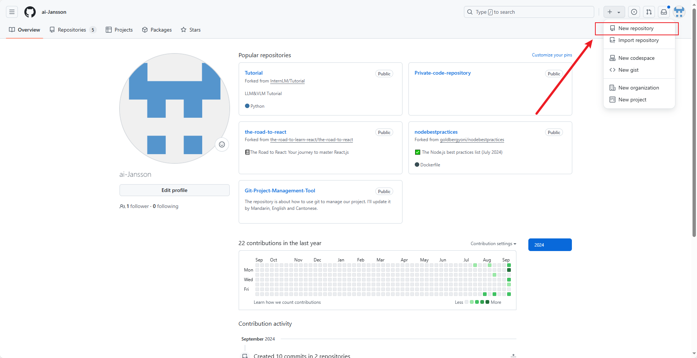
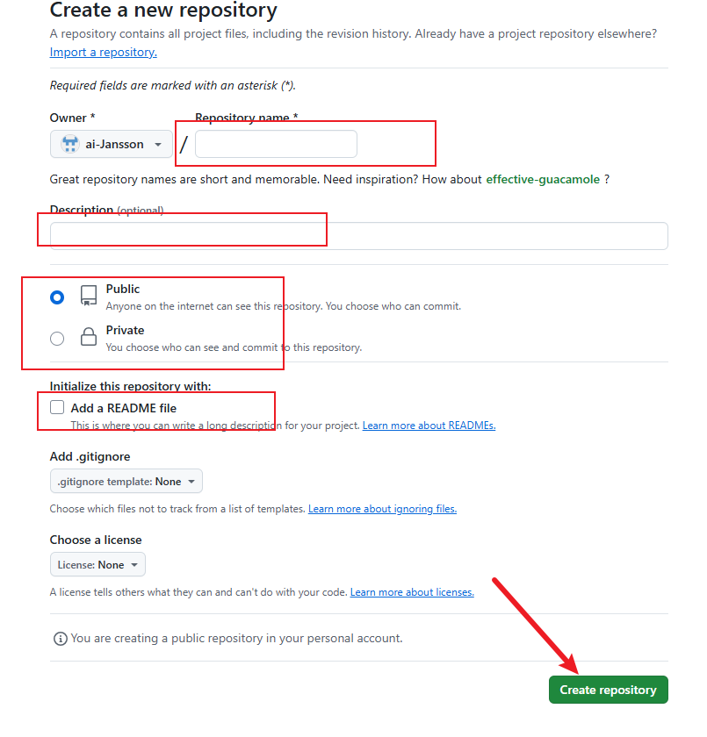

2. 配置SSH公钥

 | SSH介绍
 |  | SSH密钥对：非对称结构，有公钥和私钥。

 |  | 公钥添加到Git服务器（GitHub）
 |  |  |  |  |  |  | 当连接到GitHub时，GitHub使用存储的公钥来加密一条消息，我们本地机器使用私钥来解密这条消息，从而证明身份
 |  | 私钥保留在本地

 | 目的：避免每次link仓库的时候，需要输入账户密码，且SSH密钥比普通的密码更加安全

 |  | 1. 生成SSH公钥

 |  |  | ssh-keygen -t rsa |  | 一直按确定键

 |  | 2. 查看公钥

 |  |  | cat ~/.ssh/id_rsa.pub

 |  | 3. 在github配置公钥

 |  | 4. 验证密钥是否配置成功

 |  |  | ssh -T git@github.com

3. 在本地初始化Git仓库

 | 0. 在文件夹中打开bash,初始化仓库

 |  | git init

 | 1. 添加文件到暂存区

 |  | git add . | （如果需要移除.gitignore文件 git reset -- .gitignore)
 |  | git reset -- .gitignore

 | 2. 提交更改

 |  | git commit -m "Initial commit"

 | 3. link远程仓库

 |  | 命令： git remote add <远程名称> <仓库路径>

 |  |  | @<远程名称> : 一般默认设置为origin
 |  |  | @<仓库路径>：远端服务器获取此URL

 | （可忽略）设置主分支名称

 |  | git branch -M main |  | 当前所在的分支重命名为 "main"

 | （可忽略）查看当前 Git 仓库中已配置的远程仓库

 |  |  | 命令：git remote

 | 4. 推送到Github(先git pull origin main)

 |  | 基本用法 git push <remote> <branch>

 |  |  | git push origin main |  | 将本地的 main 分支推送到名为 origin 的远程仓库

 |  | 推送远程仓库的其他分支git push <remote> <local-branch>:<remote-branch>

 |  |  | git push origin main:production |  |  | 将本地的 main 分支推送到远程的 production 分支

